Filtro Passa-Baixo RC
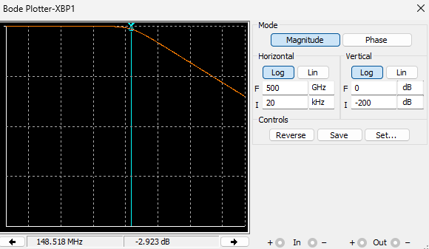
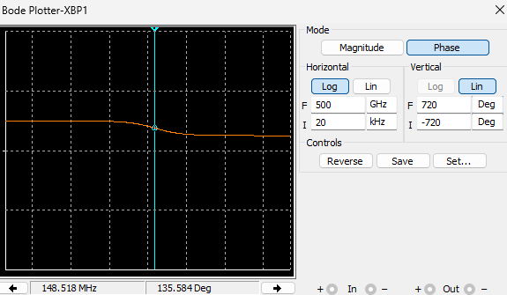
 | Trabalho realizado por: David Fonseca - 22655 Luís Lopes - 22654 João Monteiro - 22656
INPUTS: |  |  | Validação Multisim:
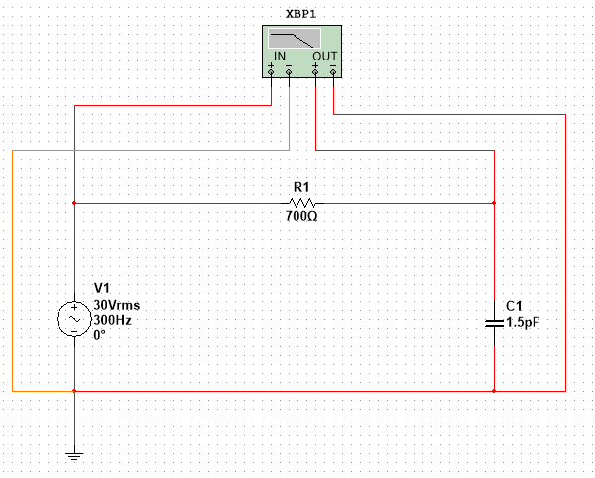
Valor de C(F): | 1.50E-12
Valor de R(Ω): | 700
Valor de Vin(V): | 30

OUTPUTS:
 |  | 152,000,000 Hz = 152 MHz
FC(hz) |  | 1.52E+08

Filtro Rejeita-Banda Série
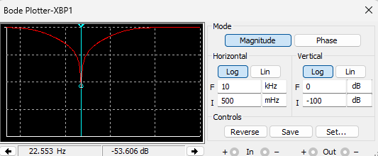
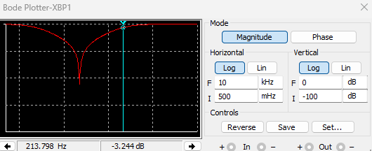
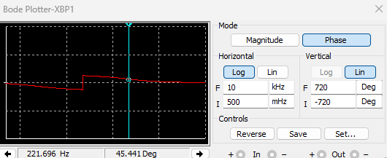
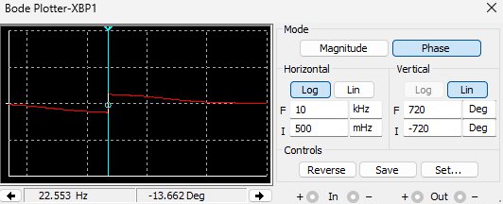
 | Trabalho realizado por: David Fonseca - 22655 Luís Lopes - 22654 João Monteiro - 22656

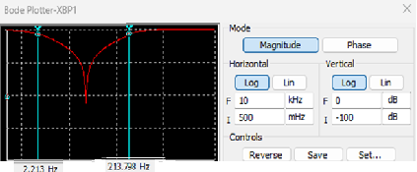
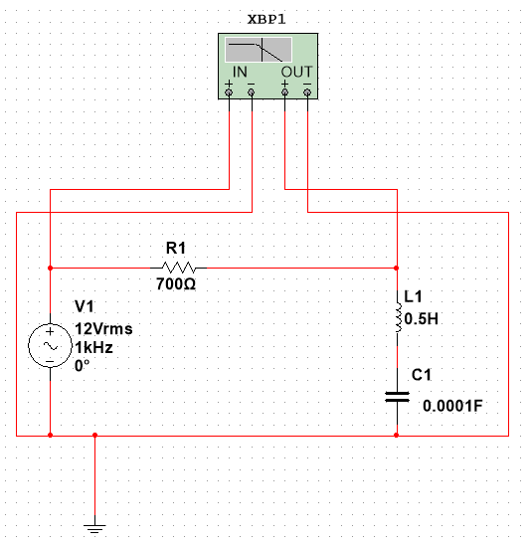
 |  |  |  | Validação Multisim:
INPUTS:

BW = 222,82
Insere Valor de C(F): | 1.00E-04
Insere Valor de R(Ω): | 700
Insere Valor de L(H): | 0.5

OUTPUTS:

f$=\frac{ω}{2π}$
Wc1(rad/s) |  | 14.14
Wc2(rad/s) |  | 1414.14
FC1(hz) |  | 2.25
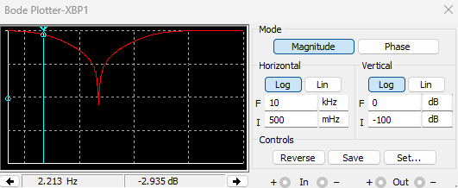
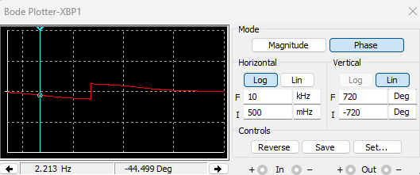
FC2(hz) |  | 225.07 | Referencia
β$=fc2 −fc1$
B(Largura de Banda)hz |  | 222.82
F(Ressonancia) |  | 22.51

Rejeita-Banda Paralelo RCL
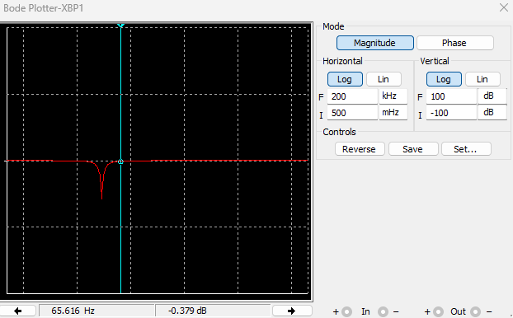
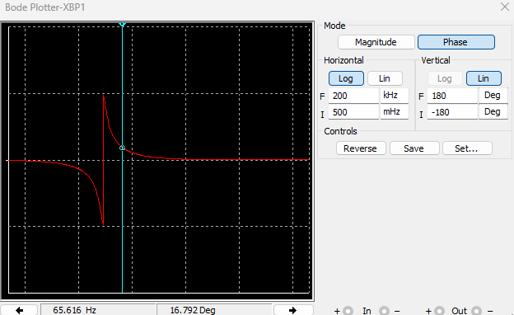
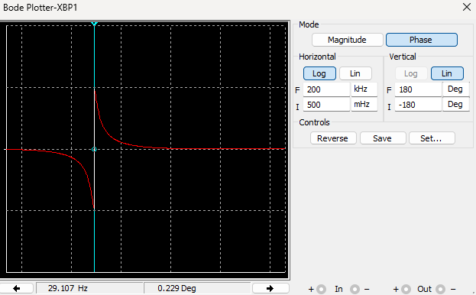
 | Trabalho realizado por: David Fonseca - 22655 Luís Lopes - 22654 João Monteiro - 22656
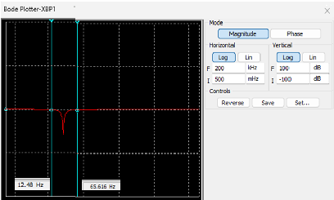

INPUTS: |  |  |  | Validação Multisim:

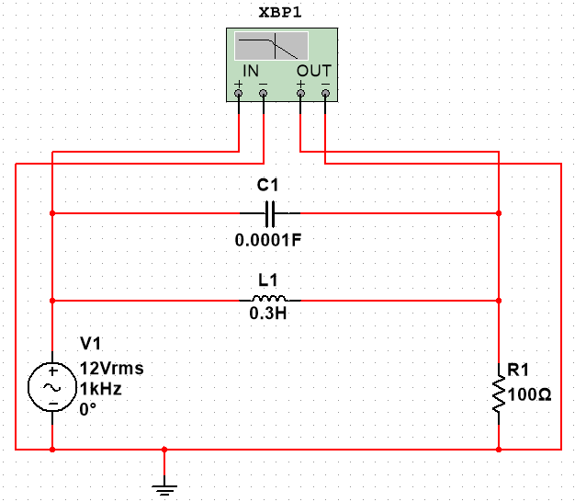
Insere Valor de C(F): | 1.00E-04
Insere Valor de R(Ω): | 100
Insere Valor de L(H): | 0.3

BW = 53,05hz
OUTPUTS:

f$=\frac{ω}{2π}$
Wc1(rad/s) |  | 80.54
Wc2(rad/s) |  | 413.87
FC1(hz) |  | 12.82
FC2(hz) |  | 65.87 | Referencia
β$=fc2 −fc1$

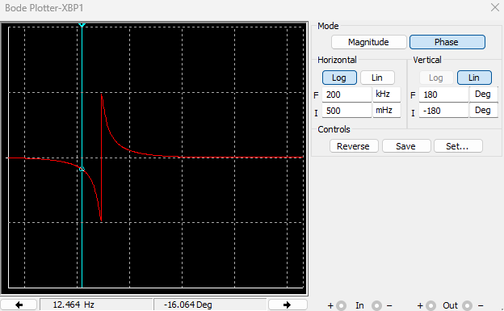
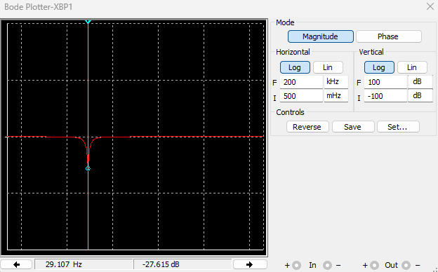
B(Largura de Banda) |  | 53.05
F(Ressonancia) |  | 29.06

